Graph
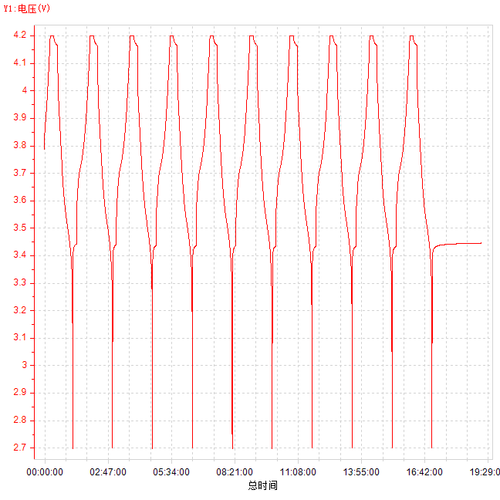
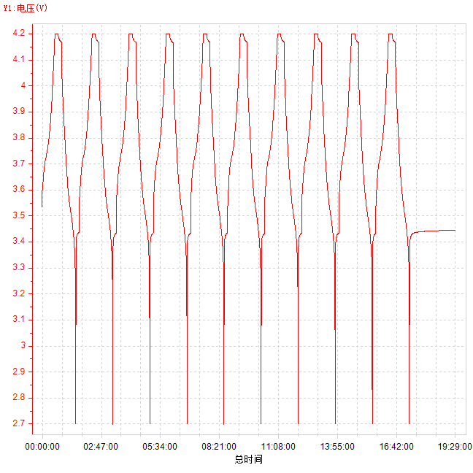
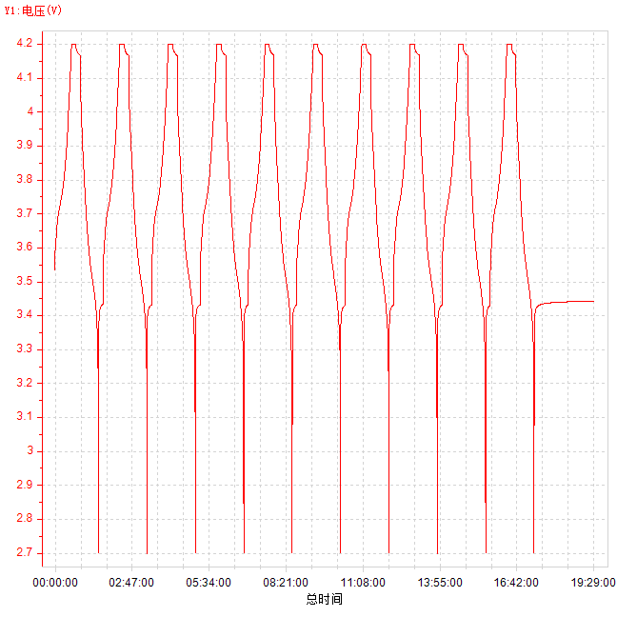
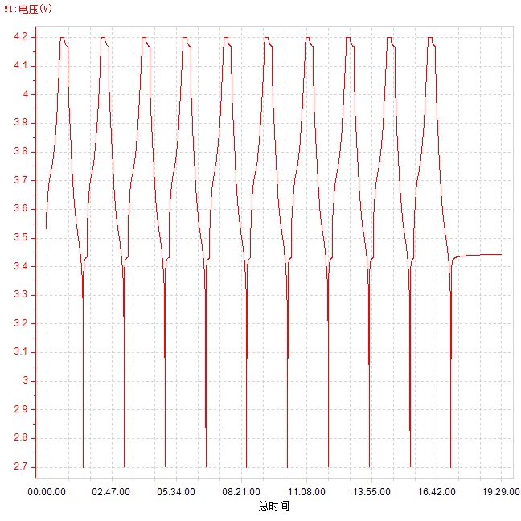
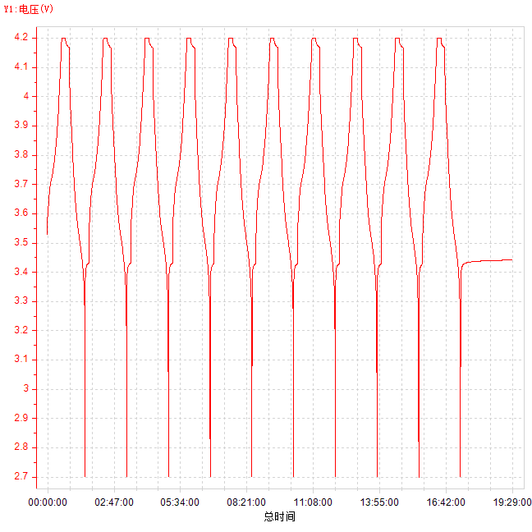
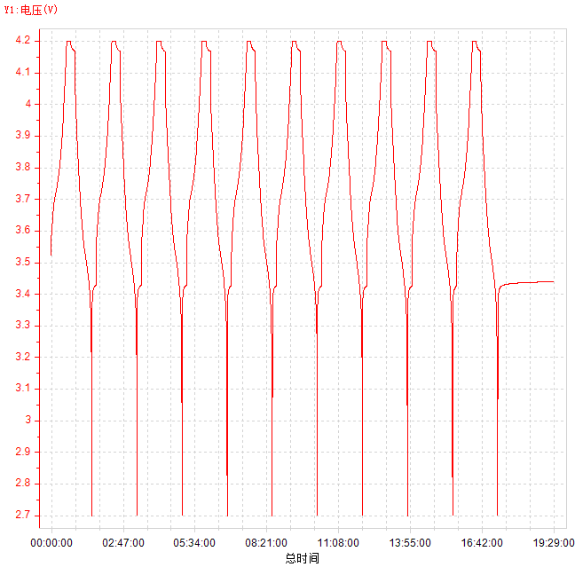
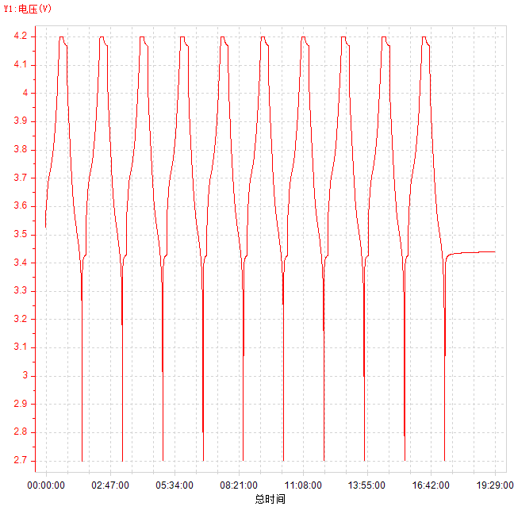
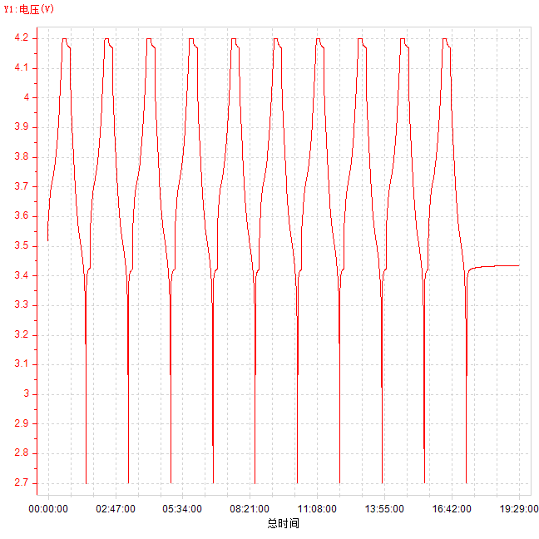
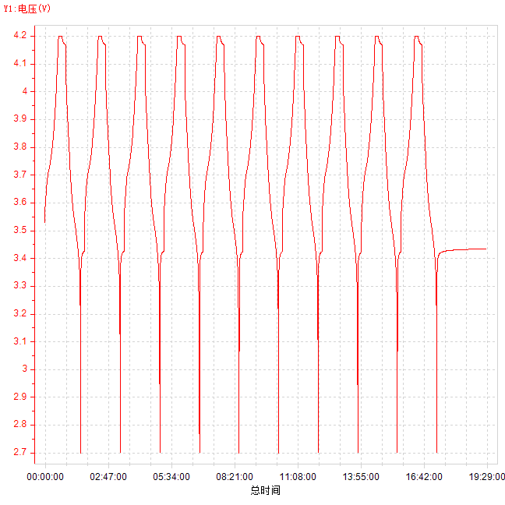
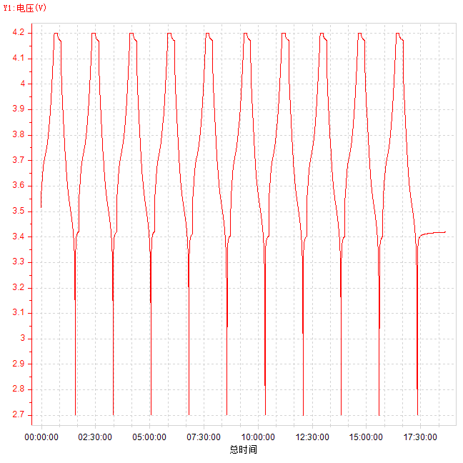
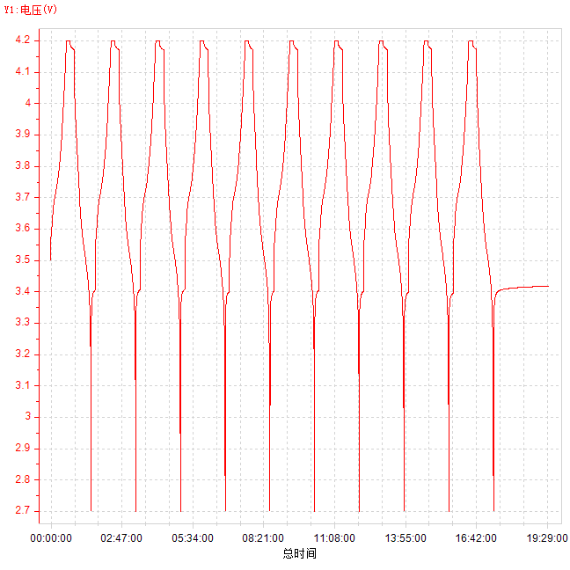
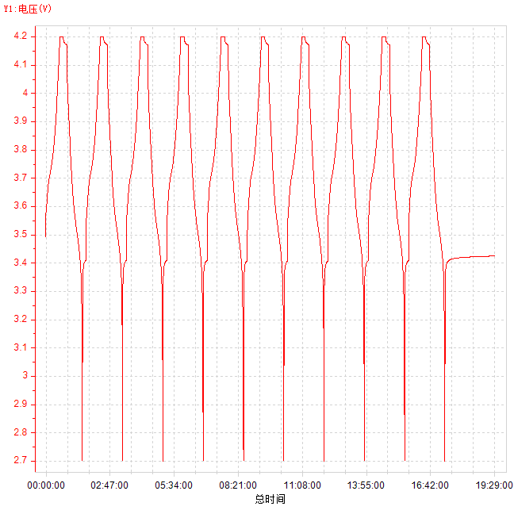
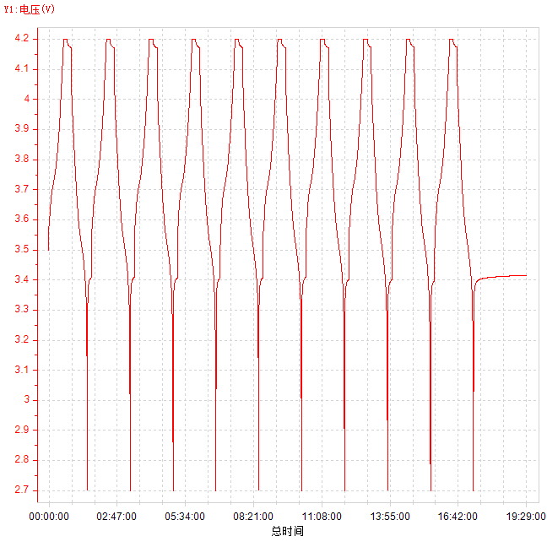
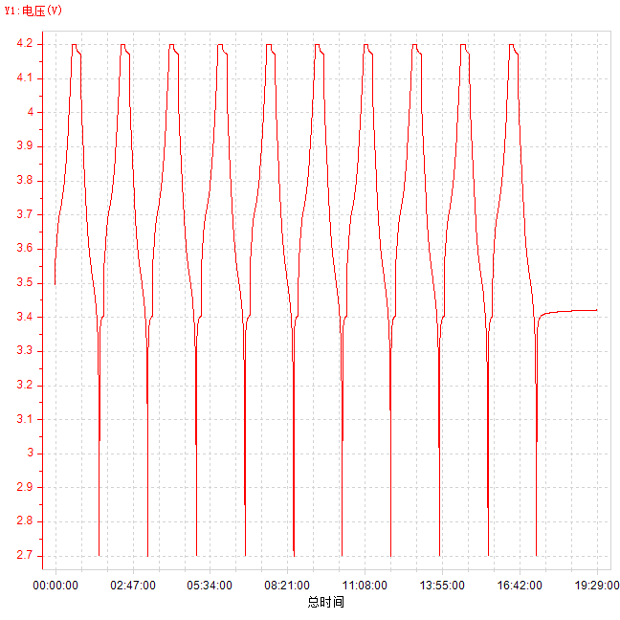
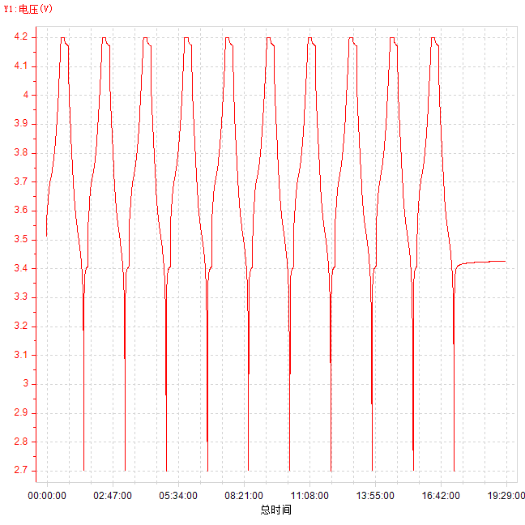
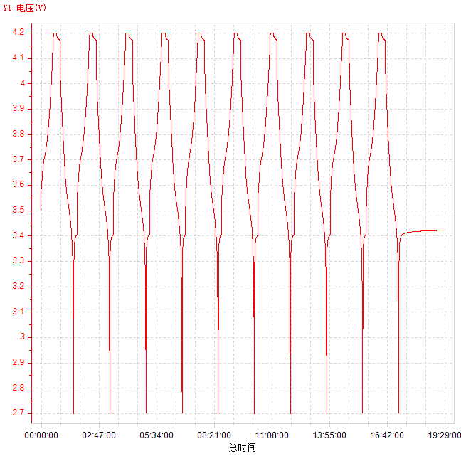
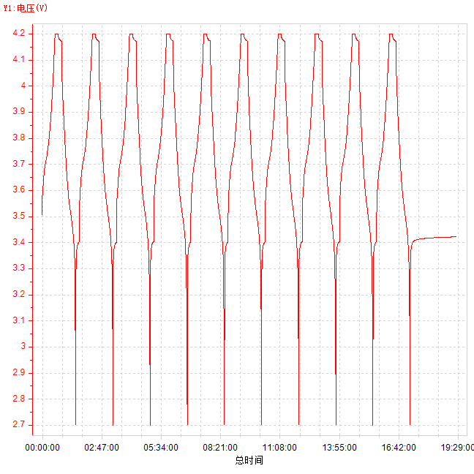
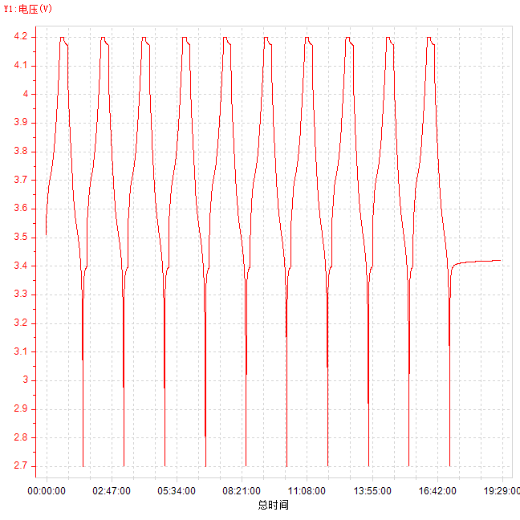
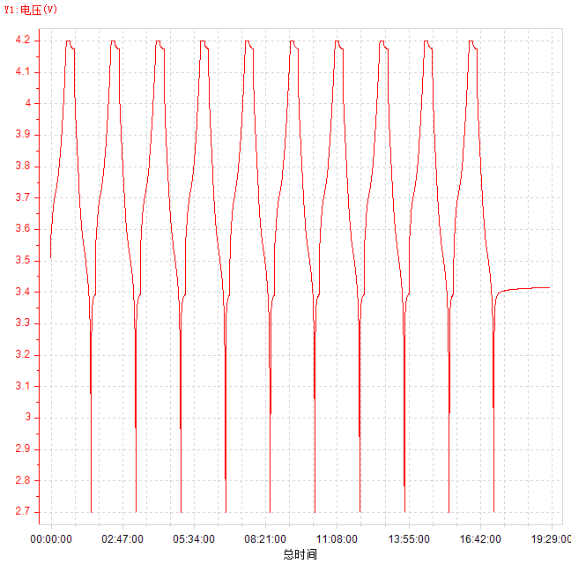
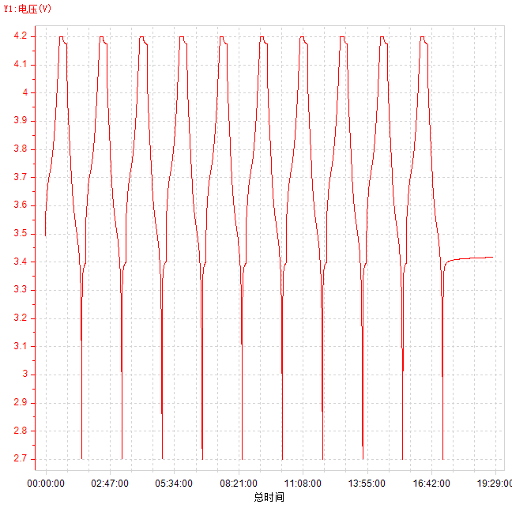
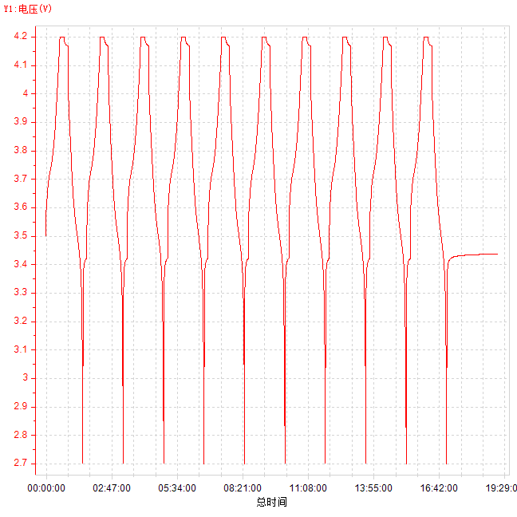
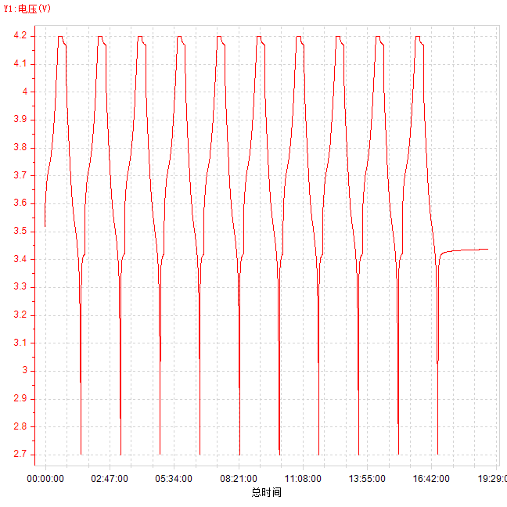
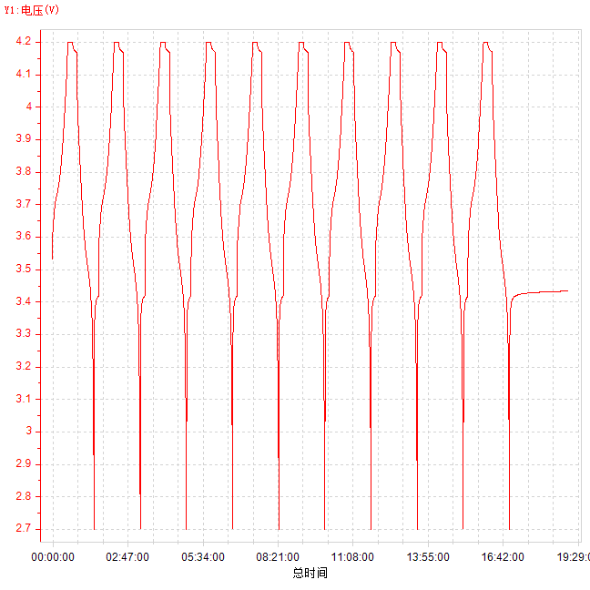

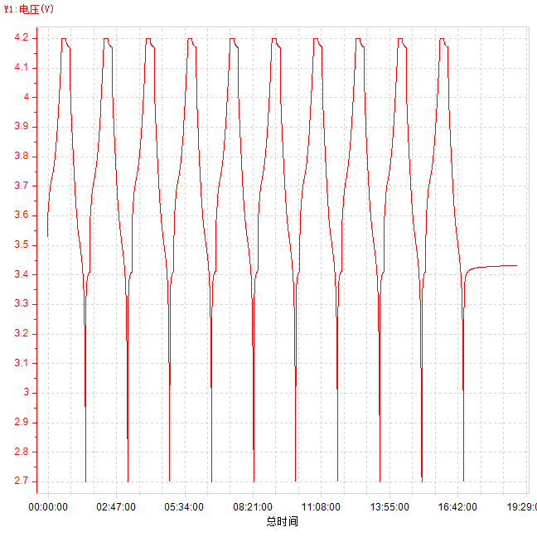
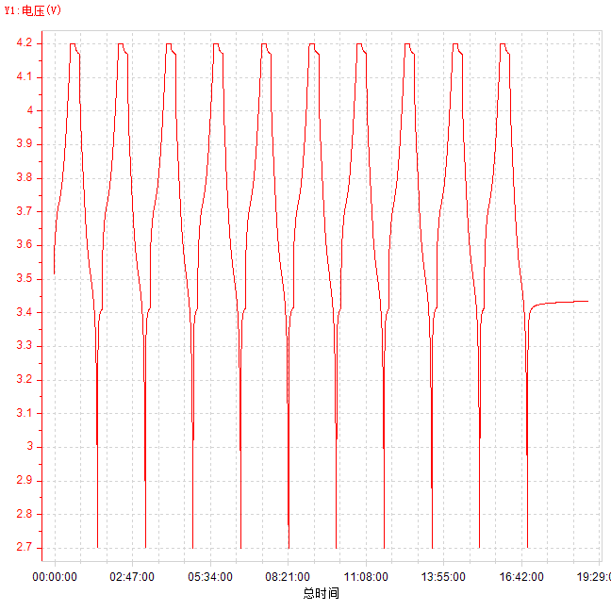
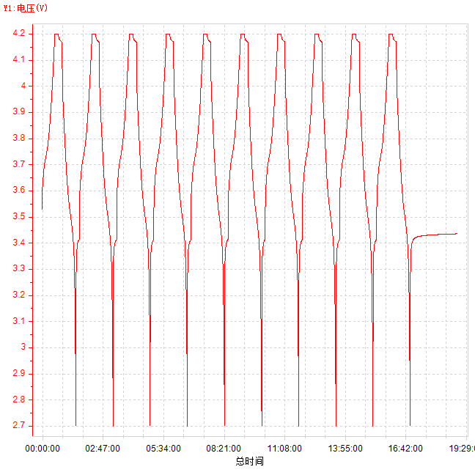
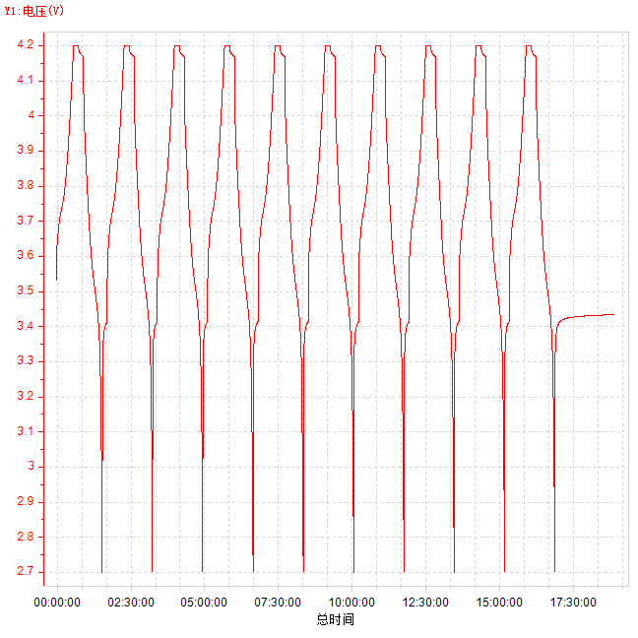
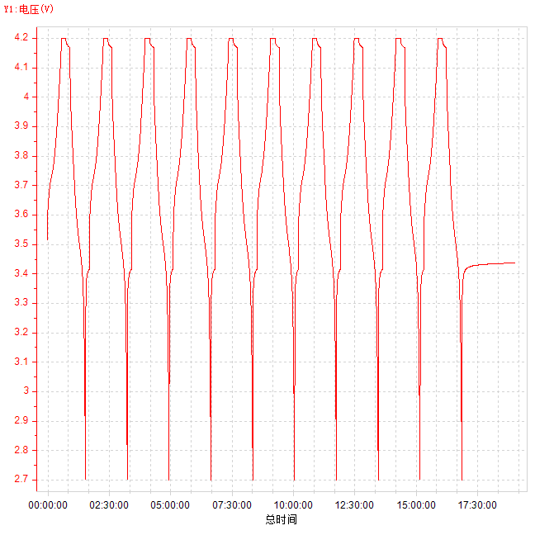
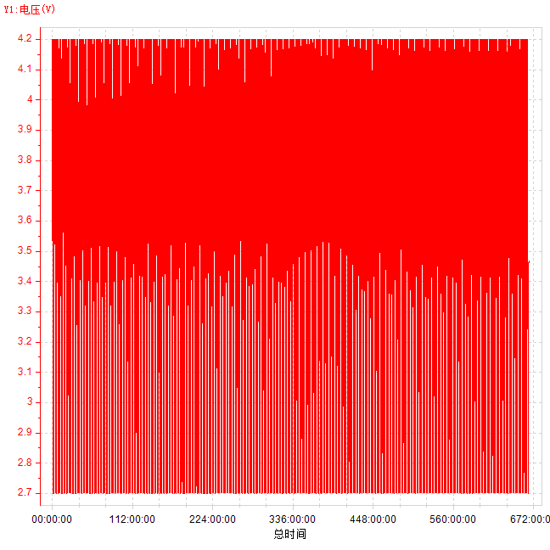
CCCV 3.0A-2 1-10.ndax | CCCV 3.0A-2 11-20.ndax | CCCV 3.0A-2 21-30.ndax | CCCV 3.0A-2 31-40.ndax | CCCV 3.0A-2 41-50.ndax | CCCV 3.0A-2 51-60.ndax | CCCV 3.0A-2 61-70.ndax | CCCV 3.0A-2 71-80.ndax | CCCV 3.0A-2 81-90.ndax | CCCV 3.0A-2 91-100.ndax | CCCV 3.0A-2 101-110.ndax | CCCV 3.0A-2 111-120.ndax | CCCV 3.0A-2 121-130.ndax | CCCV 3.0A-2 131-140.ndax | CCCV 3.0A-2 141-150.ndax | CCCV 3.0A-2 151-160.ndax | CCCV 3.0A-2 161-170.ndax | CCCV 3.0A-2 171-180.ndax | CCCV 3.0A-2 181-190.ndax | CCCV 3.0A-2 191-200.ndax | CCCV 3.0A-2 201-210.ndax | CCCV 3.0A-2 211-220.ndax | CCCV 3.0A-2 221-230.ndax | CCCV 3.0A-2 231-240.ndax | CCCV 3.0A-2 241-250.ndax | CCCV 3.0A-2 251-260.ndax
总时间-电压 | 总时间-电压 | 总时间-电压 | 总时间-电压 | 总时间-电压 | 总时间-电压 | 总时间-电压 | 总时间-电压 | 总时间-电压 | 总时间-电压 | 总时间-电压 | 总时间-电压 | 总时间-电压 | 总时间-电压 | 总时间-电压 | 总时间-电压 | 总时间-电压 | 总时间-电压 | 总时间-电压 | 总时间-电压 | 总时间-电压 | 总时间-电压 | 总时间-电压 | 总时间-电压 | 总时间-电压 | 总时间-电压

